关系图
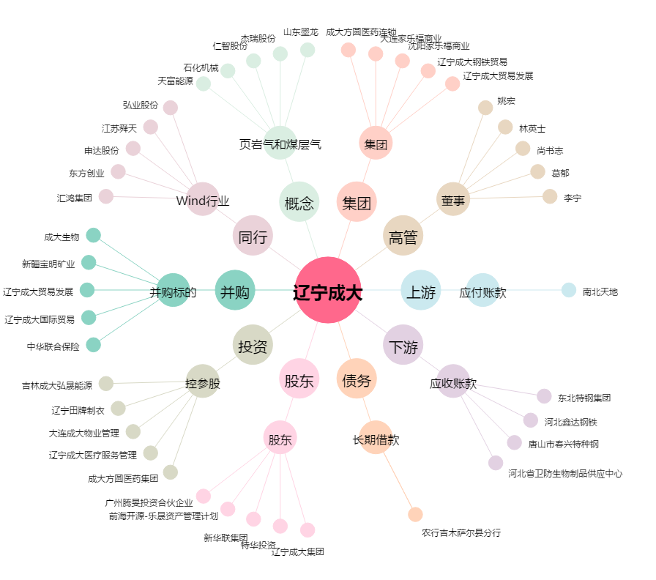
辽宁成大[600739.SH] - 关系概览图

